Index
PLANILHA MATEMÁGICA
2017-01-13

Aprendendo Matemática Financeira com o Microsoft Excel

Selecione uma das opções abaixo:


Cálculos
Financeiros
Conversões
com Taxas
Taxas
Equivalentes
Descontos
Juros Reais
e TDM

Amortização
Análise de
Investimentos
Custo do
Capital
DFC Fluxo
de Caixa
Bibliografia

Observação: Para que a planilha funcione corretamente é necessário habilitar as macros.
PLANILHA MATEMÁGICA - Versão 7.0

Cálculos Financeiros
CÁLCULOS FINANCEIROS
 |  |  |  |  |  | 1 |  | 1
INDEX

 | Operações financeiras com juros simples.
 | Regime | N | I | PV | PMT | FV | Tipo de Prestação
 | 1 | 4 | 2.0000% | 2,000.00 |  |  | 0
 | Juros Simples |  |  |  |  | (2,160.00) | Sem entrada

 | Resposta |  | O valor futuro é igual a -2.160,00 no regime de juros simples
 | Operações na HP12c |  | 2000 [ENTER] 0,02 [ENTER] 4 [x] 1 [+] [x] Visor => 2160,0000
 | Operações no Excel

 |  |  |  |  |  | 5
 |  | N | I | PV | PMT | FV | Tipo de Prestação
JS | 1 | #VALUE! | #VALUE! | #VALUE! | Não existe | 2000 [ENTER] 0,02 [ENTER] 4 [x] 1 [+] [x] Visor => 2160,0000
D | 2 | #VALUE! | #VALUE! | #VALUE! | Não existe | 2000 [ENTER] 1 [ENTER] 0,02 [ENTER] 4 [x] [-] [/] Visor => 2160,0000
JC | 3 | #VALUE! | #VALUE! | #VALUE! | #VALUE! | [f] [REG] 4 [n] 2 [i] 2000 [PV] [g] [END] [FV] Visor => -2160
l |  | 1 | c | 5 | fómula ==> | 2000 [ENTER] 0,02 [ENTER] 4 [x] 1 [+] [x] Visor => 2160,0000

 | Opção : | 1 | juros simples |  | (Não Mexa !!!)
 |  | 1 - Juros Simples
 |  | 2 - Desconto Bancário
 |  | 3 - Juros Compostos

 | Cálculos Financeiros Gerais (Não Mexa !!!)
 |  | 2 | 3 | 4 | 5 | 6
 | 1 | (50.00) | -25.00% | - | Não tem | (2,160.00)
 | 2 | #DIV/0! | #DIV/0! | - | Não tem | (2,173.91)
 | 3 | #NUM! | -100.00% | - | (525.25) | (2,164.86)

 | Cálculos na HP 12C - Não Mexa Nunca !!!
 | Juros | N | I | PV | PMT | FV | TIPO

 |  | 4 [n] | 2 [i] | 2000 [PV] |  |  | [g] [END]
 | N | #VALUE!
 | I | #VALUE!
 | PV | #VALUE!
 | PMT | #VALUE!
 | FV | [f] [REG] 4 [n] 2 [i] 2000 [PV] [g] [END] [FV] Visor => -2160

 | Regimes
 | 1 - Juros simples
 | 2 - Desconto comercial |  |  |  | TAXA(nper;pgto;vp;vf;tipo;estimativa)
 | 3 - Juros compostos |  |  |  | VF(taxa;nper;pgto;vp;tipo)
 |  |  |  |  | VP(taxa;nper;pgto;vf;tipo)
 | Tipos
 | 0 - postecipado
 | 1 - antecipado
 | Legenda
 | cod | desc | simb | conc
 | 1 | O número de períodos | períodos | =NPER(0,02;;2000;;0)
 | 2 | A taxa de juros | % a.p. | =TAXA(4;;2000;;0;)
 | 3 | O valor presente |  | =VP(0,02;4;;;0)
 | 4 | A prestação |  | =PGTO(0,02;4;2000;;0)
 | 5 | O valor futuro |  | =VF(0,02;4;;2000;0)

 | Taxa
 | 1 | % a.d. | dias | 1
 | 2 | % a.m. | meses | 30
 | 3 | % a.b. | bimestres | 60
 | 4 | % a.t. | trimestres | 90
 | 5 | % a.q. | quadrimestres | 120
 | 6 | % a.s. | semestres | 180
 | 7 | % a.a. | ano comercial | 360
 | 8 | % a.a. (exato) | ano civil | 365

Taxas
CONVERSÕES COM TAXAS DE JUROS

Aprendendo Matemática Financeira com o Microsoft Excel

1 | Regime |  | Juros Simples
 |  |  | ?
 | Proporcionalidade de taxas de juros.
INDEX
 | Taxa A | Dias da Taxa A | Taxa B | Nper B
 | 4.0000% | 60 |  | 180
 |  |  | 12.0000%

Taxas Equivalentes
TAXAS EQUIVALENTES (JUROS COMPOSTOS)
INDEX
Aprendendo Matemática Financeira com o Microsoft Excel

TAXAS | Equivalentes ao Dia | Equivalentes ao Mês | Equivalentes ao Trimestre | Equivalentes ao Semestre | Equivalentes ao Ano | TAXAS
Diária | 0.50000% | 0.31821% | 0.20278% | 0.26145% | 0.04124% | Diária
Mensal | 16.1400% | 10.00000% | 6.26586% | 8.14837% | 1.24451% | Mensal
Trimestral | 56.6555% | 33.10000% | 20.00000% | 26.49111% | 3.78020% | Trimestral
Semestral | 145.4094% | 77.15610% | 44.00000% | 60.00000% | 7.70330% | Semestral
Anual | 502.2575% | 213.84284% | 107.36000% | 156.00000% | 16.00000% | Anual

Atenção: Modifique apenas as células de cor azul, inserindo as taxas na forma percentual.

Descontos
DESCONTOS
INDEX


Aprendendo Matemática Financeira com o Microsoft Excel

Cálculo do Desconto e do Valor Atual
Valor Nominal (FV) | R$ 5,300.00
Taxa % (id) | 2.5000%
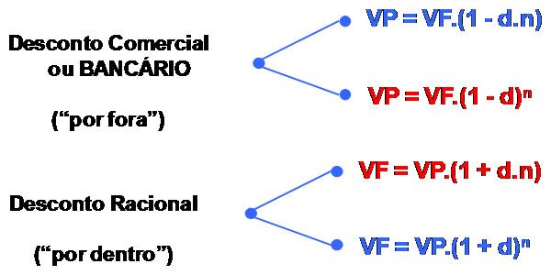
Período (nd) | 2.5

 | Valor do Desconto | Valor Atual (PV)
DRS - Desconto Racional Simples | R$ 311.76 | R$ 4,988.24
DBS - Desconto Bancário Simples | R$ 331.25 | R$ 4,968.75
DRC - Desconto Racional Composto | R$ 317.28 | R$ 4,982.72
DBC - Desconto Bancário Composto | R$ 325.07 | R$ 4,974.93

Observação: Modifique apenas as células de cor azul clara.

Amortização
SISTEMAS DE AMORTIZAÇÃO - SAC e PRICE

Aprendendo Matemática Financeira com o Microsoft Excel
ATENÇÃO:
- Selecionar o Sistema
- Preencher apenas as células com setas amarelas.
- Ver o gráfico abaixo da planilha.
INDEX

Sistema
 |  | 2
Valor Presente |  | 250,000.00
Carência (m+1) |  | 1
Taxa ao período (%) |  | 1.25%
Número de Períodos |  | 60

Período | Saldo | Pagamento |  |  | Saldo | Correção | Prestação
N | Inicial | Juros | Amortização | Total | Final | Monetária | Corrigida
1 | 250,000.00 | (3,112.50) | (4,166.67) | (7,279.17) | 245,833.33 | 2.00% | (7,424.75) | 1.02
2 | 245,833.33 | (3,060.63) | (4,166.67) | (7,227.29) | 241,666.67 | 3.00% | (7,592.99) | 1.05
3 | 241,666.67 | (3,008.75) | (4,166.67) | (7,175.42) | 237,500.00 | 1.00% | (7,613.88) | 1.06
4 | 237,500.00 | (2,956.88) | (4,166.67) | (7,123.54) | 233,333.33 |  | (7,558.83) | 1.06
5 | 233,333.33 | (2,905.00) | (4,166.67) | (7,071.67) | 229,166.67 |  | (7,503.79) | 1.06
6 | 229,166.67 | (2,853.13) | (4,166.67) | (7,019.79) | 225,000.00 |  | (7,448.74) | 1.06
7 | 225,000.00 | (2,801.25) | (4,166.67) | (6,967.92) | 220,833.33 |  | (7,393.70) | 1.06
8 | 220,833.33 | (2,749.38) | (4,166.67) | (6,916.04) | 216,666.67 |  | (7,338.65) | 1.06
9 | 216,666.67 | (2,697.50) | (4,166.67) | (6,864.17) | 212,500.00 |  | (7,283.61) | 1.06
10 | 212,500.00 | (2,645.63) | (4,166.67) | (6,812.29) | 208,333.33 |  | (7,228.56) | 1.06
11 | 208,333.33 | (2,593.75) | (4,166.67) | (6,760.42) | 204,166.67 |  | (7,173.52) | 1.06
12 | 204,166.67 | (2,541.88) | (4,166.67) | (6,708.54) | 200,000.00 |  | (7,118.47) | 1.06
13 | 200,000.00 | (2,490.00) | (4,166.67) | (6,656.67) | 195,833.33 |  | (7,063.43) | 1.06
14 | 195,833.33 | (2,438.13) | (4,166.67) | (6,604.79) | 191,666.67 |  | (7,008.38) | 1.06
15 | 191,666.67 | (2,386.25) | (4,166.67) | (6,552.92) | 187,500.00 |  | (6,953.34) | 1.06
16 | 187,500.00 | (2,334.38) | (4,166.67) | (6,501.04) | 183,333.33 |  | (6,898.29) | 1.06
17 | 183,333.33 | (2,282.50) | (4,166.67) | (6,449.17) | 179,166.67 |  | (6,843.25) | 1.06
18 | 179,166.67 | (2,230.63) | (4,166.67) | (6,397.29) | 175,000.00 |  | (6,788.20) | 1.06
19 | 175,000.00 | (2,178.75) | (4,166.67) | (6,345.42) | 170,833.33 |  | (6,733.16) | 1.06
20 | 170,833.33 | (2,126.88) | (4,166.67) | (6,293.54) | 166,666.67 |  | (6,678.11) | 1.06
21 | 166,666.67 | (2,075.00) | (4,166.67) | (6,241.67) | 162,500.00 |  | (6,623.07) | 1.06
22 | 162,500.00 | (2,023.13) | (4,166.67) | (6,189.79) | 158,333.33 |  | (6,568.03) | 1.06
23 | 158,333.33 | (1,971.25) | (4,166.67) | (6,137.92) | 154,166.67 |  | (6,512.98) | 1.06
24 | 154,166.67 | (1,919.38) | (4,166.67) | (6,086.04) | 150,000.00 |  | (6,457.94) | 1.06
25 | 150,000.00 | (1,867.50) | (4,166.67) | (6,034.17) | 145,833.33 |  | (6,402.89) | 1.06
26 | 145,833.33 | (1,815.63) | (4,166.67) | (5,982.29) | 141,666.67 |  | (6,347.85) | 1.06
27 | 141,666.67 | (1,763.75) | (4,166.67) | (5,930.42) | 137,500.00 |  | (6,292.80) | 1.06
28 | 137,500.00 | (1,711.88) | (4,166.67) | (5,878.54) | 133,333.33 |  | (6,237.76) | 1.06
29 | 133,333.33 | (1,660.00) | (4,166.67) | (5,826.67) | 129,166.67 |  | (6,182.71) | 1.06
30 | 129,166.67 | (1,608.13) | (4,166.67) | (5,774.79) | 125,000.00 |  | (6,127.67) | 1.06
31 | 125,000.00 | (1,556.25) | (4,166.67) | (5,722.92) | 120,833.33 |  | (6,072.62) | 1.06
32 | 120,833.33 | (1,504.38) | (4,166.67) | (5,671.04) | 116,666.67 |  | (6,017.58) | 1.06
33 | 116,666.67 | (1,452.50) | (4,166.67) | (5,619.17) | 112,500.00 |  | (5,962.53) | 1.06
34 | 112,500.00 | (1,400.63) | (4,166.67) | (5,567.29) | 108,333.33 |  | (5,907.49) | 1.06
35 | 108,333.33 | (1,348.75) | (4,166.67) | (5,515.42) | 104,166.67 |  | (5,852.44) | 1.06
36 | 104,166.67 | (1,296.88) | (4,166.67) | (5,463.54) | 100,000.00 |  | (5,797.40) | 1.06
37 | 100,000.00 | (1,245.00) | (4,166.67) | (5,411.67) | 95,833.33 |  | (5,742.35) | 1.06
38 | 95,833.33 | (1,193.13) | (4,166.67) | (5,359.79) | 91,666.67 |  | (5,687.31) | 1.06
39 | 91,666.67 | (1,141.25) | (4,166.67) | (5,307.92) | 87,500.00 |  | (5,632.26) | 1.06
40 | 87,500.00 | (1,089.38) | (4,166.67) | (5,256.04) | 83,333.33 |  | (5,577.22) | 1.06
41 | 83,333.33 | (1,037.50) | (4,166.67) | (5,204.17) | 79,166.67 |  | (5,522.17) | 1.06
42 | 79,166.67 | (985.63) | (4,166.67) | (5,152.29) | 75,000.00 |  | (5,467.13) | 1.06
43 | 75,000.00 | (933.75) | (4,166.67) | (5,100.42) | 70,833.33 |  | (5,412.08) | 1.06
44 | 70,833.33 | (881.88) | (4,166.67) | (5,048.54) | 66,666.67 |  | (5,357.04) | 1.06
45 | 66,666.67 | (830.00) | (4,166.67) | (4,996.67) | 62,500.00 |  | (5,301.99) | 1.06
46 | 62,500.00 | (778.13) | (4,166.67) | (4,944.79) | 58,333.33 |  | (5,246.95) | 1.06
47 | 58,333.33 | (726.25) | (4,166.67) | (4,892.92) | 54,166.67 |  | (5,191.90) | 1.06
48 | 54,166.67 | (674.38) | (4,166.67) | (4,841.04) | 50,000.00 |  | (5,136.86) | 1.06
49 | 50,000.00 | (622.50) | (4,166.67) | (4,789.17) | 45,833.33 |  | (5,081.81) | 1.06
50 | 45,833.33 | (570.63) | (4,166.67) | (4,737.29) | 41,666.67 |  | (5,026.77) | 1.06
51 | 41,666.67 | (518.75) | (4,166.67) | (4,685.42) | 37,500.00 |  | (4,971.72) | 1.06
52 | 37,500.00 | (466.88) | (4,166.67) | (4,633.54) | 33,333.33 |  | (4,916.68) | 1.06
53 | 33,333.33 | (415.00) | (4,166.67) | (4,581.67) | 29,166.67 |  | (4,861.63) | 1.06
54 | 29,166.67 | (363.13) | (4,166.67) | (4,529.79) | 25,000.00 |  | (4,806.59) | 1.06
55 | 25,000.00 | (311.25) | (4,166.67) | (4,477.92) | 20,833.33 |  | (4,751.54) | 1.06
56 | 20,833.33 | (259.38) | (4,166.67) | (4,426.04) | 16,666.67 |  | (4,696.50) | 1.06
57 | 16,666.67 | (207.50) | (4,166.67) | (4,374.17) | 12,500.00 |  | (4,641.45) | 1.06
58 | 12,500.00 | (155.63) | (4,166.67) | (4,322.29) | 8,333.33 |  | (4,586.41) | 1.06
59 | 8,333.33 | (103.75) | (4,166.67) | (4,270.42) | 4,166.67 |  | (4,531.36) | 1.06
60 | 4,166.67 | (51.88) | (4,166.67) | (4,218.54) | 0.00 |  | (4,476.32) | 1.06
 |  |  |  |  |  |  |  | 1.06
 |  |  |  |  |  |  |  | 1.06
 |  |  |  |  |  |  |  | 1.06
 |  |  |  |  |  |  |  | 1.06
 |  |  |  |  |  |  |  | 1.06
 |  |  |  |  |  |  |  | 1.06
 |  |  |  |  |  |  |  | 1.06
 |  |  |  |  |  |  |  | 1.06
 |  |  |  |  |  |  |  | 1.06
 |  |  |  |  |  |  |  | 1.06
 |  |  |  |  |  |  |  | 1.06
 |  |  |  |  |  |  |  | 1.06
 |  |  |  |  |  |  |  | 1.06
 |  |  |  |  |  |  |  | 1.06
 |  |  |  |  |  |  |  | 1.06
 |  |  |  |  |  |  |  | 1.06
 |  |  |  |  |  |  |  | 1.06
 |  |  |  |  |  |  |  | 1.06
 |  |  |  |  |  |  |  | 1.06
 |  |  |  |  |  |  |  | 1.06
 |  |  |  | N máximo | 60

Gráfico

Pagamentos dos Juros e da Amortização |  |  | Sistema de Amortização: |  | SAC
- Gráfico Comparativo Juros x Amortização -


Não mexer nestas células!
Price | 2
SAC | SAC

Investimentos
ANÁLISE DE INVESTIMENTOS - PAYBACK, VPL e TIR

Tempo de Retorno do Investimento, Valor Presente Líquido e Taxa Interna de Retorno
No regime de juros compostos

ATENÇÃO: Selecionar o Regime e Preencher apenas a Data Focal, a Taxa e o Fluxo de Caixa Nominal.
INDEX
Regime | 3 |  |  | 3
Data Focal | 0
i (Taxa %) | 10.00%

Período | Fluxo de Caixa Nominal | Saldo do Fluxo de Caixa Nominal | PBS (Payback Simples) | Fluxo de Caixa na Data Focal | Saldo do Fluxo de Caixa na Data Focal | PBD (Payback Descontado) | Valor equivalente na data focal
 |  |  |  |  |  |  | 188.95567
0 | (500.00) | (500.00) |  | (500.00) | (500.00)
1 | 200.00 | (300.00) | - | 181.82 | (318.18) | - | Na Calculadora Financeira HP12c:
2 | 250.00 | (50.00) | - | 206.61 | (111.57) | - | VPL - VALOR PRESENTE LÍQUIDO
3 | 400.00 | 350.00 | 2.13 | 300.53 | 188.96 | 2.37 | [f] [REG] 500 [CHS] [g] [CF0] 200 [g] [CFj] 250 [g] [CFj] 400 [g] [CFj] 10 [i] [f] [NPV] Visor => 188,9557
4
5
6
7
8
9 |  |  |  |  |  |  | Na Calculadora Financeira HP12c:
10 |  |  |  |  |  |  | TIR - TAXA INTERNA DE RETORNO
11 |  |  |  |  |  |  | [f] [REG] 500 [CHS] [g] [CF0] 200 [g] [CFj] 250 [g] [CFj] 400 [g] [CFj] [f] [IRR] Visor =>27,9471
12
13
14
15
16
17
18 |  |  |  |  |  |  | PBS - PAYBACK SIMPLES
19 |  |  |  |  |  |  | 2.13 | (Número de Períodos)
20
21 |  |  |  |  |  |  | PBS - PAYBACK DESCONTADO
22 |  |  |  |  |  |  | 2.37 | (Número de Períodos)
23

24
25
26
27
28
29
30
31
32
33
34
35
36
37
38
39
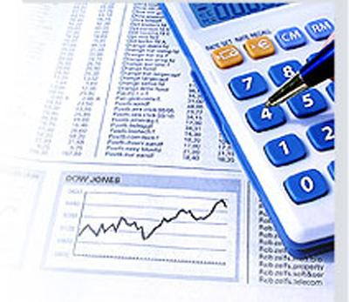
40
41
42
43
44
45
46
47
48
49
50
51
52
53
54
55
56
57
58
59
60
61
62

63
64
65
66
67
68
69
70
71
72
73
74
75
76
77
78
79

Diagramas DFC
DIAGRAMA DE FLUXO DE CAIXA - DFC

Aprendendo Matemática Financeira com o Microsoft Excel

INDEX
Diagrama de Fluxo de Caixa
Taxa de juros (i)

Período | Fluxo de Caixa
0 | -3500.00 | 3,500
1 | 2500.00 | -2,500
2 | 3500.00 | -3,500
3 | 4000.00 | -4,000
4 | -3000.00 | 3,000
5 | 3000.00 | -3,000
6 | -2000.00 | 2,000
7 | 1200.00 | -1,200
8 | 500.00 | -500
9 | 1000.00 | -1000
10 | 1800.00 | -1800
DFC - Desenho esquemático que facilita a representação das operações financeiras e a identificação das variáveis relevantes.

Juro Real
JUROS REAIS e TAXA DE DESVALORIZAÇÃO DA MOEDA
INDEX
Aprendendo Matemática Financeira com o Microsoft Excel
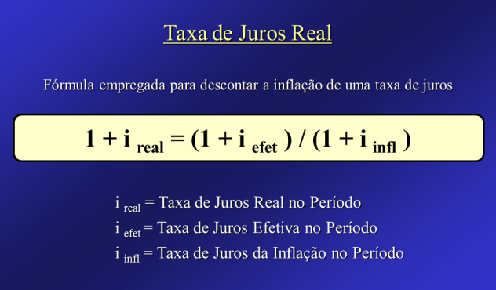
CÁLCULO DO JURO REAL E DA TDM

Entre valores somente
nessas duas células!
Taxa de Juros Efetiva (%) | 26.0000%

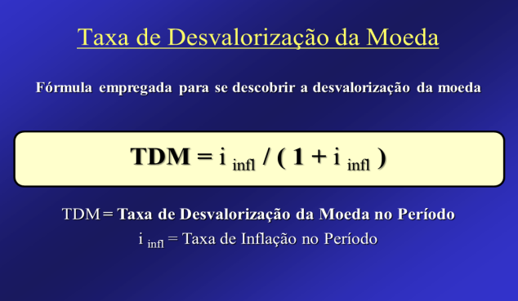
Taxa de Inflação (%) | 5.0000%

Taxa de Juros Real (%) | 20.0000%

Taxa de Desvalorização da Moeda (TDM) | 4.7619%

Custo do Capital
CUSTO DO CAPITAL
INDEX
Weighted Average Cost of Capital

Aprendendo Matemática Financeira com o Microsoft Excel

Kd (Custo da Dívida) |  |  | Ks (Custo do Capital dos Shareholders)
Ka (Custo aparente) | 9.6705% |  | D1 (Dividendo por ação no ano 1) | R$ 8.00
IR (Imposto de Renda) | 40.0000% |  | P0 (Preço da ação no ano zero) | R$ 81.82
Kd | 5.8023% |  | g (crescimento dos dividendos) | 10.0000%
 |  |  | Ks | 19.7778%

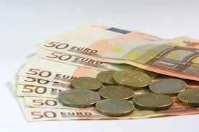
CMPC (Custo Médio Ponderado do Capital)
Passivos (dívidas) | R$ 10,000.00 |  | Passivos x Kd | R$ 580.23
Capital Social | R$ 54,000.00 |  | Capital Social x Ks | R$ 10,680.00
Soma Total | R$ 64,000.00 |  | Soma Total | R$ 11,260.23
CMPC (WACC) |  | 17.5941%

Observação: Modifique apenas as células de cor azul clara.

Bibliografia
BIBLIOGRAFIA
INDEX



BRUNI, Adriano Leal; FAMÁ, Rubens. A Matemática das Finanças.
3.ed. São Paulo: Atlas, 2008.

BRUNI, Adriano Leal; FAMÁ, Rubens. As Decisões de Investimentos.
2.ed. São Paulo: Atlas, 2007.

PLANILHA MATEMÁGICA - Versão 7.0

